UPDRS1・2回目
MDS-UDRS スコアシート
患者氏名 |  |  |  |  |  |  |  |  |  |  | 1.A | どなたがこの質問票に 答えましたか？ |  |  |  | 患者 |  |  | 患者
評価日 |  |  |  |  |  |  |  |  |  |  |  |  |  |  |  | 介護者 |  |  | 介護者
評価者 |  |  |  |  |  |  |  |  |  |  |  |  |  |  |  | 患者 +介護者 |  |  | 患者 +介護者
パート I |  |  |  |  |  |  |  |  |  |  | パート III
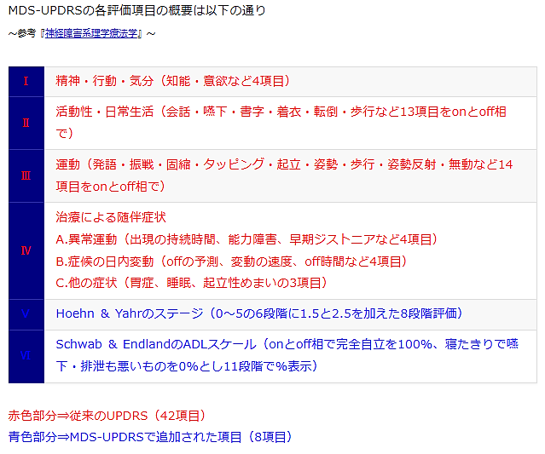
1.1 | 認知障害 |  |  |  |  |  |  |  |  |  | 3.1 | 言語
1.2 | 幻覚と精神症状 |  |  |  |  |  |  |  |  |  | 3.2 | 顔の表情
1.3 | 抑うつ気分 |  |  |  |  |  |  |  |  |  | 3.3a | 固縮 - 頸部
1.4 | 不安感 |  |  |  |  |  |  |  |  |  | 3.3b | 固縮 - 右上肢
1.5 | 無関心 （アパシー） |  |  |  |  |  |  |  |  |  | 3.3c | 固縮 - 左上肢
1.6 | ドパミン調節異常症候群の症状 |  |  |  |  |  |  |  |  |  | 3.3d | 固縮 - 右下肢
1.6a | どなたがこの質問票に答えましたか? |  |  |  |  | 患者 |  |  | 患者 |  | 3.3e | 固縮 - 左下肢
 |  |  |  |  |  | 介護者 |  |  | 介護者 |  | 3.4a | 指タッピング - 右手
 |  |  |  |  |  | 患者 +介護者 |  |  | 患者 +介護者 |  | 3.4b | 指タッピング - 左手
1.7 | 睡眠の問題 |  |  |  |  |  |  |  |  |  | 3.5a | 手の運動 -右手
1.8 | 日中の眠気 |  |  |  |  |  |  |  |  |  | 3.5b | 手の運動 -左手
1.9 | 痛みおよびその他の感覚異常 |  |  |  |  |  |  |  |  |  | 3.6a | 手の回内回外運動 - 右手
1.10 | 排尿の問題 |  |  |  |  |  |  |  |  |  | 3.6b | 手の回内回外運動 -左手
1.11 | 便秘 |  |  |  |  |  |  |  |  |  | 3.7a | つま先のタッピング -右足
1.12 | 立ちくらみ |  |  |  |  |  |  |  |  |  | 3.7b | つま先のタッピング - 左足
1.13 | 疲労 |  |  |  |  |  |  |  |  |  | 3.8a | 下肢の敏捷性 - 右脚
パート II |  |  |  |  |  |  |  |  |  |  | 3.8b | 下肢の敏捷性 - 左脚
2.1 | 会話 |  |  |  |  |  |  |  |  |  | 3.9 | 椅子からの立ち上がり
 |  |  |  |  |  |  |  |  |  |  | 3.10 | 歩行
2.2 | 唾液とよだれ |  |  |  |  |  |  |  |  |  | 3.11 | 歩行のすくみ
2.3 | そしゃくと嚥下 |  |  |  |  |  |  |  |  |  | 3.12 | 姿勢の安定性
2.4 | 摂食動作 |  |  |  |  |  |  |  |  |  | 3.13 | 姿勢
2.5 | 着替え |  |  |  |  |  |  |  |  |  | 3.14 | 運動の全般的な自発性 （身体の動作緩慢）
2.6 | 身の回りの清潔
2.7 | 書字 |  |  |  |  |  |  |  |  |  | 3.15a | 手の姿勢時振戦 - 右手
2.8 | 趣味，娯楽，その他の活動 |  |  |  |  |  |  |  |  |  | 3.15b | 手の姿勢時振戦 - 左手
2.9 | 寝返り |  |  |  |  |  |  |  |  |  | 3.16a | 手の運動時振戦 - 右手
2.10 | 振戦 |  |  |  |  |  |  |  |  |  | 3.16b | 手の運動時振戦 - 左手
2.11 | ベッド、車の座席、深い椅子からの立ち上がり |  |  |  |  |  |  |  |  |  | 3.17a | 静止時振戦の振幅 - 右上肢
2.12 | 歩行とバランス |  |  |  |  |  |  |  |  |  | 3.17b | 静止時振戦の振幅 - 左上肢
 |  |  |  |  |  |  |  |  |  |  | 3.17c | 静止時振戦の振幅 - 右下肢
2.13 | すくみ |  |  |  |  |  |  |  |  |  | 3.17d | 静止時振戦の振幅 -左下肢
 |  |  |  |  |  |  |  |  |  |  | 3.17e | 静止時振戦の振幅 - 唇/下顎
3a | この患者さんはパーキンソン病に対する薬物療法を受けていますか？ |  |  |  |  | いいえ |  |  | いいえ |  | 3.18 | 静止時振戦の持続性
 |  |  |  |  |  | はい |  |  | はい |  |  | 診察中にジスキネジアはみられましたか？ |  |  |  | いいえ |  | いいえ
3b | 患者さんの服薬による臨床状態 |  |  |  |  | オン |  |  | オン |  |  |  |  |  |  | はい |  | はい
 |  |  |  |  |  | オフ |  |  | オフ |  |  | 「はい」の場合、それらはこの評価の支障となりましたか？ |  |  |  | いいえ |  | いいえ
3c | この患者さんは L-ドーパを内服していますか？ |  |  |  |  | いいえ |  |  | いいえ |  |  |  |  |  |  | はい |  | はい
 |  |  |  |  |  | はい |  |  | はい |  |  | 🔴 Hoehn and Yahr 重症度
3.C1 | 「はい」の場合，最後に L-ドーパを内服してから何分たっていますか：
 |  |  |  |  |  |  |  |  |  |  | パート IV
 |  |  |  |  |  |  |  |  |  |  | 4.1 | ジスキネジア出現時間
備考： |  |  |  |  |  |  |  |  |  |  | 4.2 | ジスキネジアの機能への影響
 |  |  |  |  |  |  |  |  |  |  | 4.3 | オフ状態で過ごす時間
 |  |  |  |  |  |  |  |  |  |  | 4.4 | 症状変動の機能への影響
 |  |  |  |  |  |  |  |  |  |  | 4.5 | 運動症状変動の複雑さ
 |  |  |  |  |  |  |  |  |  |  | 4.6 | 痛みを伴うオフ状態のジストニア

1回目 | 日付 | パートⅠ | 0 | 点 | パートⅡ |  | 0 | 点 |  | パートⅢ | 0 | 点 | パートⅣ | 0 | 点 | 総合 | 0 |  | 点

2回目 | 日付 | パートⅠ | 0 | 点 | パートⅡ |  | 0 | 点 |  | パートⅢ | 0 | 点 | パートⅣ | 0 | 点 | 総合 | 0 |  | 点

TCT
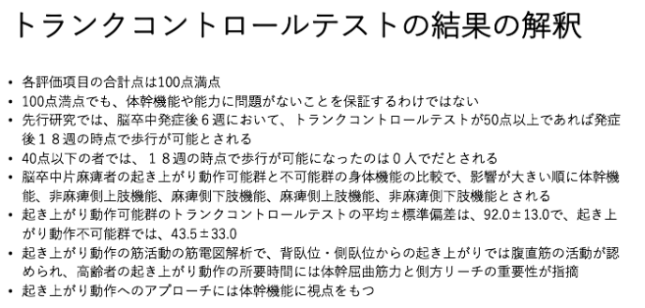
体幹機能評価 Trunk Control Test（TCT）

評価日
1. 麻痺側への寝返り
2. 非麻痺側への寝返り
3. 背臥位からの起き上がり
4. 座位の保持
合計点 | 0 | 0 | 0 | 0 | 0
 |  |  |  |  | 合計：100点
配点
0 点：介助なしでは行えない
12点：遂行できるが、正常ではない
(例） 寝具・安全柱・紐を引く、座位のときに安定させるために上肢を使用する
25点：動作を正常に遂行できる

TCTは歩行の予測も可能であるとされ、発症後6週にTCTが50点以上であれば発症18 週間には歩行が可能と報告されています。また、TCTは退院時のFunctional Independece measureの予測できるという別の報告(Franchignoni FP, 1997)もあります。

睡眠PDSS-2
🔴パーキンソン病睡眠評価尺度-２ （Parkinson's disease sleep scale-2：PDSS-2）

過去７日間 の体験に基づき以下の項目を評価してください | 評価日：
 | 評価者：

１） 先週、よく眠れましたか？

２） 夜、寝つきの悪い日がありましたか？

３） 夜中に目が覚めることがありましたか？

４） 夜、睡眠を妨げる腕や脚の落ち着かない不快な感じはありましたか？

５） 夜中に手足を動かしたくて眠れないことがありましたか？

６） 夜中に不快な夢で悩まされることがありましたか？

７） 夜中に幻覚（実在しないものが見えたり聞こえたりすること）があって困ることはありましたか？

８） 夜トイレに起きましたか？

９） 夜中に寝返りや動くことができなくて寝苦しいことがありましたか？

10） 夜中に手足が痛くなり目が覚めることがありましたか？

11） 夜中に手足の筋肉が引きつって目が覚めることがありましたか？

12） 寝ていて手足が動かず、痛くて、朝早く目が覚めることがありましたか？

13） 目が覚めたとき手足が震えることがありましたか？

14） 朝、目が覚めた後も疲れと眠気がありましたか？

15） 夜中にいびきや息苦しさのために目が覚めることがありましたか？

 | 合計( /60) | 0 | 0 | 0 | 0 | 0

≪ RLS４徴候 restless legs syndrome：RLS≫
①下肢を動かしたいという衝動（通常異常感覚を伴う）
②安静時に下肢症状が出現または増悪
③夜間に下肢症状が出現または増悪
④運動による下肢症状の完全または部分的な改善
これらの症状により不眠をきたす
項目1‐3：不眠症状 |  | 備考：
項目4‐5：RLS・LMR・その他のrestlessness ⇒ 高得点の場合 RLS４徴候 を満たすか確認 →

項目6‐7：RBD，精神症状
項目8：夜間頻尿
項目9‐13：主に夜間の運動症状

PD Sleep Scale-2 日本語版（Suzuki K,Miyamoto M,Miyamoto T et al:Noctural disturbances and restlessness in Parkinson's disease)
鈴木 圭輔, 平田 幸一, Parkinson病関連疾患の睡眠障害, 神経治療学35(4),p.545-552,2018

